Sheet1
np | k | b | a | tan alfa | alfa | beta | gamma | c | x1 | y1 | x2 | y2 |  | k - pożądana długość toru cząstki
- | m | m | m | - | deg | deg | deg | m | m | m | m | m |  | a - odległość przed odbiciem
0 | 1 | 0 | 1 | 0 | 0 | 45 | 90 | 1 | 0.70710678119 | 0.70710678119 | 0.70710678119 | 0.70710678119 | 90 | b - odległość pod odbiciu (wartości od 0 do 0,5k)
1 | delta | 0.016666666667 | 0.98333333333 | 0.016949152542 | 0.97102193108 | 45.971021931 | 89.028978069 | 0.98347456613 | 0.69542153483 | 0.69542153483 | 0.68343839523 | 0.70700523645 | 90 | c - długość wzdłuż płaszyczyzny detektora
2 | deg | 0.033333333333 | 0.96666666667 | 0.034482758621 | 1.9749340109 | 46.974934011 | 88.025065989 | 0.96724120857 | 0.68394281762 | 0.68394281762 | 0.65957430868 | 0.7066867593 | 90 | alfa - kąt pomiędzy płaszczyzną detektora a trajektorią cząstki ze źródła
3 | 45 | 0.05 | 0.95 | 0.052631578947 | 3.0127875042 | 48.012787504 | 86.987212496 | 0.95131487952 | 0.67268120235 | 0.67268120235 | 0.63551649504 | 0.70612943893 | 90 | beta - kąt pomiędzy osią geometryczną a trajektorią cząstki
4 |  | 0.066666666667 | 0.93333333333 | 0.071428571429 | 4.08561678 | 49.08561678 | 85.91438322 | 0.93571125651 | 0.66164777471 | 0.66164777471 | 0.61126850252 | 0.7053098106 | 90 | gamma - kąt uderzenia cząstki w detektor
5 |  | 0.083333333333 | 0.91666666667 | 0.090909090909 | 5.1944289077 | 50.194428908 | 84.805571092 | 0.92044675143 | 0.65085413966 | 0.65085413966 | 0.58683569969 | 0.70420283963 | 90 | delta - kąt pomiędzy płaszczyzną detektora a osią geometryczną
6 |  | 0.1 | 0.9 | 0.11111111111 | 6.3401917459 | 51.340191746 | 83.659808254 | 0.90553851381 | 0.64031242374 | 0.64031242374 | 0.5622255428 | 0.7027819285 | 90 | x1, y1 - współrzędne punktu detektora w którym następuje wniknięcie cząstki dla danego b
7 |  | 0.11666666667 | 0.88333333333 | 0.1320754717 | 7.5238204386 | 52.523820439 | 82.476179561 | 0.89100442697 | 0.63003527238 | 0.63003527238 | 0.53744786356 | 0.70101895247 | 90 | x2, y2 - współrzędne punktu lustra dla danego b
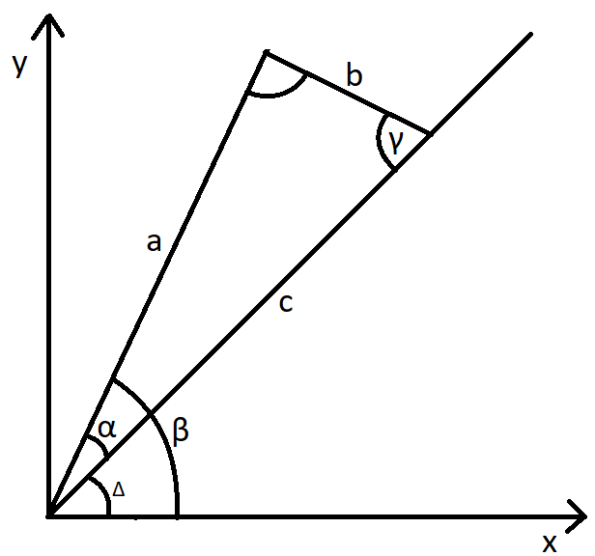
8 |  | 0.13333333333 | 0.86666666667 | 0.15384615385 | 8.7461622626 | 53.746162263 | 81.253837737 | 0.87686309586 | 0.62003584126 | 0.62003584126 | 0.51251517514 | 0.69888432974 | 90
9 |  | 0.15 | 0.85 | 0.17647058824 | 10.007979801 | 55.007979801 | 79.992020199 | 0.86313382508 | 0.61032778079 | 0.61032778079 | 0.48744299271 | 0.69634713244 | 90
10 |  | 0.16666666667 | 0.83333333333 | 0.2 | 11.309932474 | 56.309932474 | 78.690067526 | 0.8498365856 | 0.60092521258 | 0.60092521258 | 0.46225016352 | 0.69337524528 | 90
11 |  | 0.18333333333 | 0.81666666667 | 0.22448979592 | 12.652556501 | 57.652556501 | 77.347443499 | 0.83699196863 | 0.59184269682 | 0.59184269682 | 0.43695919963 | 0.68993557837 | 90
12 |  | 0.2 | 0.8 | 0.25 | 14.036243468 | 59.036243468 | 75.963756532 | 0.82462112512 | 0.58309518948 | 0.58309518948 | 0.41159660434 | 0.68599434057 | 90
13 |  | 0.21666666667 | 0.78333333333 | 0.27659574468 | 15.46121774 | 60.46121774 | 74.53878226 | 0.81274568935 | 0.57469798832 | 0.57469798832 | 0.38619318139 | 0.68151737891 | 90
14 |  | 0.23333333333 | 0.76666666667 | 0.30434782609 | 16.927513064 | 61.927513064 | 73.072486936 | 0.80138768534 | 0.56666666667 | 0.56666666667 | 0.36078431373 | 0.67647058824 | 90
15 |  | 0.25 | 0.75 | 0.33333333333 | 18.434948823 | 63.434948823 | 71.565051177 | 0.79056941504 | 0.55901699437 | 0.55901699437 | 0.33541019662 | 0.67082039325 | 90
16 |  | 0.26666666667 | 0.73333333333 | 0.36363636364 | 19.983106522 | 64.983106522 | 70.016893478 | 0.78031332738 | 0.55176484524 | 0.55176484524 | 0.31011600791 | 0.66453430266 | 90
17 |  | 0.28333333333 | 0.71666666667 | 0.39534883721 | 21.571307191 | 66.571307191 | 68.428692809 | 0.77064186811 | 0.54492609081 | 0.54492609081 | 0.28495199697 | 0.65758153147 | 90
18 |  | 0.3 | 0.7 | 0.42857142857 | 23.198590514 | 68.198590514 | 66.801409486 | 0.76157731059 | 0.53851648071 | 0.53851648071 | 0.25997347345 | 0.64993368362 | 90
19 |  | 0.31666666667 | 0.68333333333 | 0.46341463415 | 24.863696572 | 69.863696572 | 65.136303428 | 0.75314156851 | 0.53255151029 | 0.53255151029 | 0.23524067692 | 0.64156548252 | 90
20 |  | 0.33333333333 | 0.66666666667 | 0.5 | 26.565051177 | 71.565051177 | 63.434948823 | 0.7453559925 | 0.52704627669 | 0.52704627669 | 0.21081851068 | 0.63245553203 | 90
21 |  | 0.35 | 0.65 | 0.53846153846 | 28.300755766 | 73.300755766 | 61.699244234 | 0.73824115301 | 0.52201532545 | 0.52201532545 | 0.18677612562 | 0.62258708539 | 90
22 |  | 0.36666666667 | 0.63333333333 | 0.57894736842 | 30.068582822 | 75.068582822 | 59.931417178 | 0.73181661334 | 0.51747248988 | 0.51747248988 | 0.16318634535 | 0.61194879508 | 90
23 |  | 0.38333333333 | 0.61666666667 | 0.62162162162 | 31.865977694 | 76.865977694 | 58.134022306 | 0.72610069703 | 0.51343072669 | 0.51343072669 | 0.14012492962 | 0.60053541267 | 90
24 |  | 0.4 | 0.6 | 0.66666666667 | 33.690067526 | 78.690067526 | 56.309932474 | 0.72111025509 | 0.50990195136 | 0.50990195136 | 0.11766968108 | 0.58834840541 | 90
25 |  | 0.41666666667 | 0.58333333333 | 0.71428571429 | 35.537677792 | 80.537677792 | 54.462322208 | 0.71686043892 | 0.50689687752 | 0.50689687752 | 0.095899409261 | 0.57539645557 | 90
26 |  | 0.43333333333 | 0.56666666667 | 0.76470588235 | 37.405356631 | 82.405356631 | 52.594643369 | 0.7133644853 | 0.50442486501 | 0.50442486501 | 0.074892774718 | 0.56169581039 | 90
27 |  | 0.45 | 0.55 | 0.81818181818 | 39.289406863 | 84.289406863 | 50.710593137 | 0.71063352018 | 0.50249378106 | 0.50249378106 | 0.054727045462 | 0.54727045462 | 90
28 |  | 0.46666666667 | 0.53333333333 | 0.875 | 41.185925166 | 86.185925166 | 48.814074834 | 0.70867638752 | 0.50110987928 | 0.50110987928 | 0.035476805613 | 0.53215208419 | 90
29 |  | 0.48333333333 | 0.51666666667 | 0.93548387097 | 43.090847567 | 88.090847567 | 46.909152433 | 0.70749950923 | 0.50027770066 | 0.50027770066 | 0.017212662287 | 0.51637986861 | 90
30 |  | 0.5 | 0.5 | 1 | 45 | 90 | 45 | 0.70710678119 | 0.5 | 0.5 | 3.0628711373E-17 | 0.5 | 90

